試験内容(1-1)
試験エビデンス
番号 | シナリオ | 作成チーム | 担当者
01 | ログインエラー | チームC | 舩木
パターン | A

試験番号 | 画面内容
1-1 | ログイン画面出力前
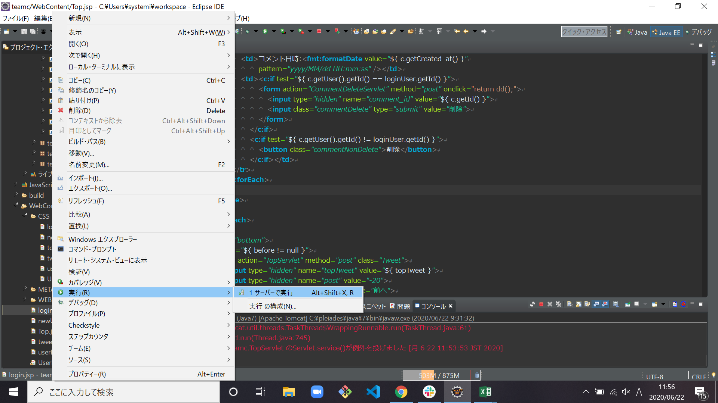

1-1 | ログイン画面出力後

試験内容(1-3)
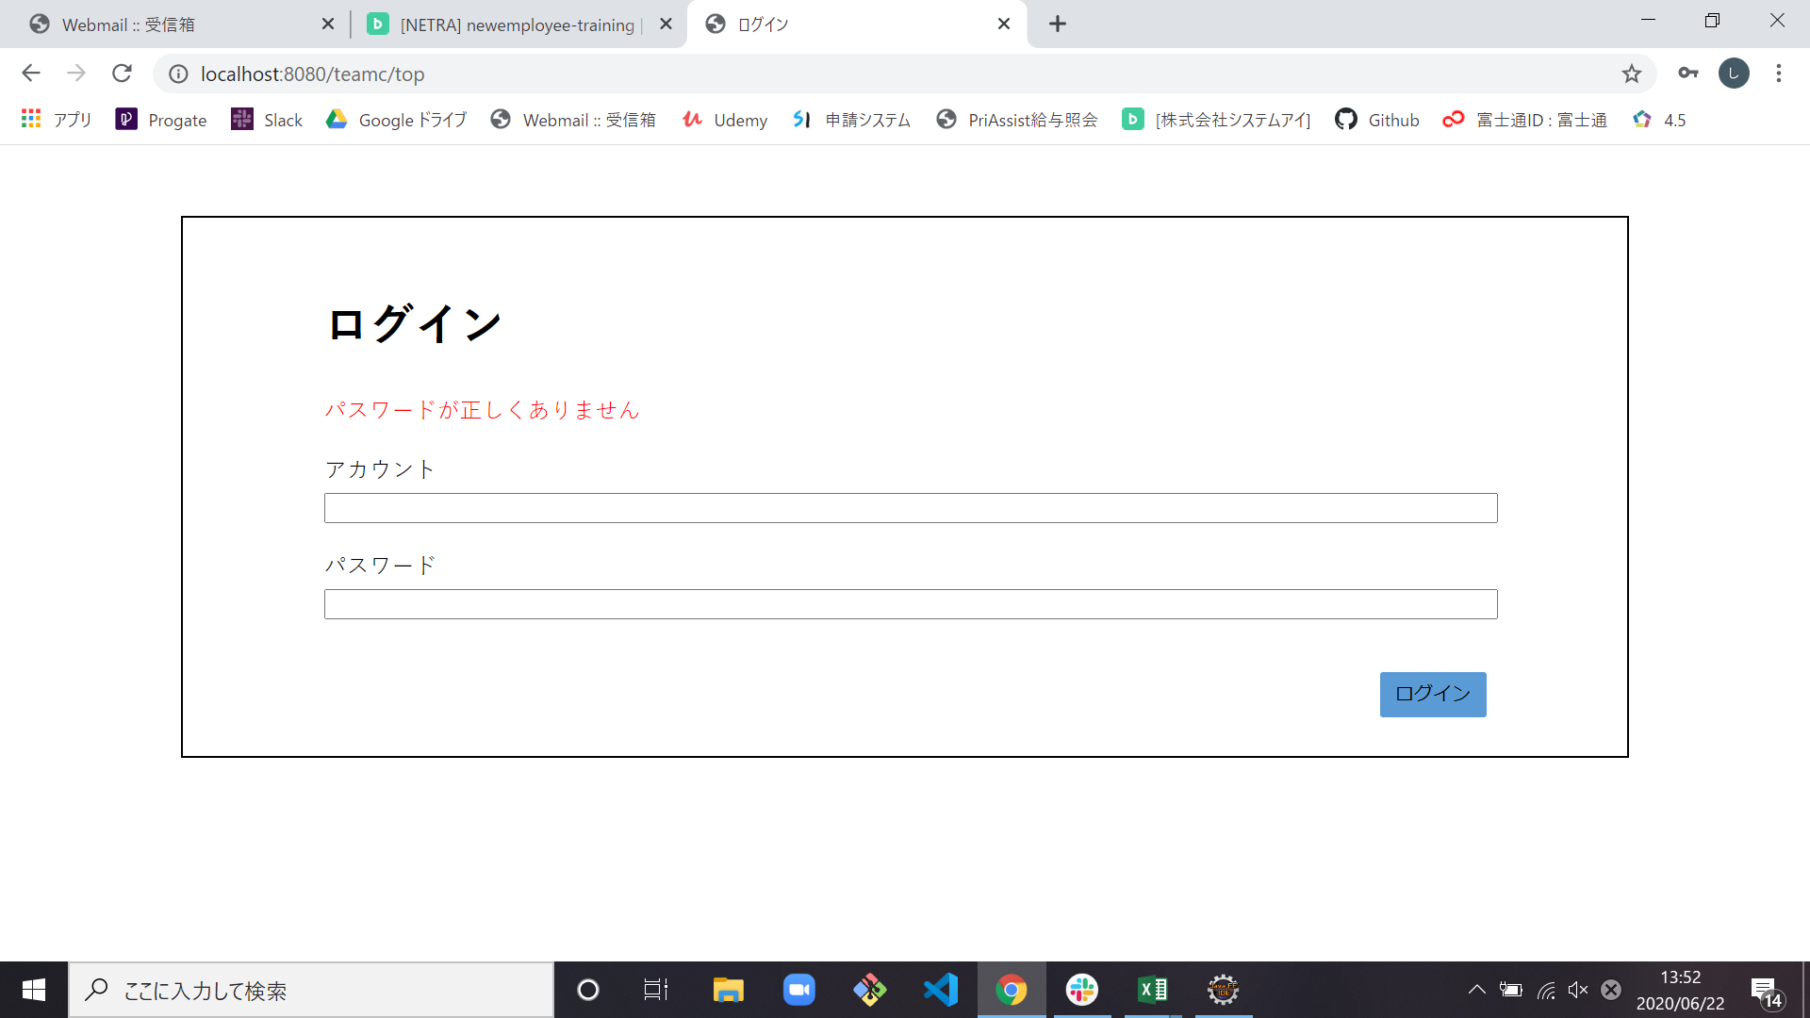
試験エビデンス
番号 | シナリオ | 作成チーム | 担当者
01 | ログインエラー | チームC | 舩木
パターン | A

試験番号 | 画面内容
1-3 | 既存アカウント名と未登録パスワード入力後ログインボタン押下

1-3 | バリデーション表示

試験内容(1-4)

試験エビデンス
番号 | シナリオ | 作成チーム | 担当者
01 | ログインエラー | チームC | 舩木
パターン | B

試験番号 | 画面内容
1-4 | 停止中のアカウント名と既存のパスワードを入力後ログインボタン押下
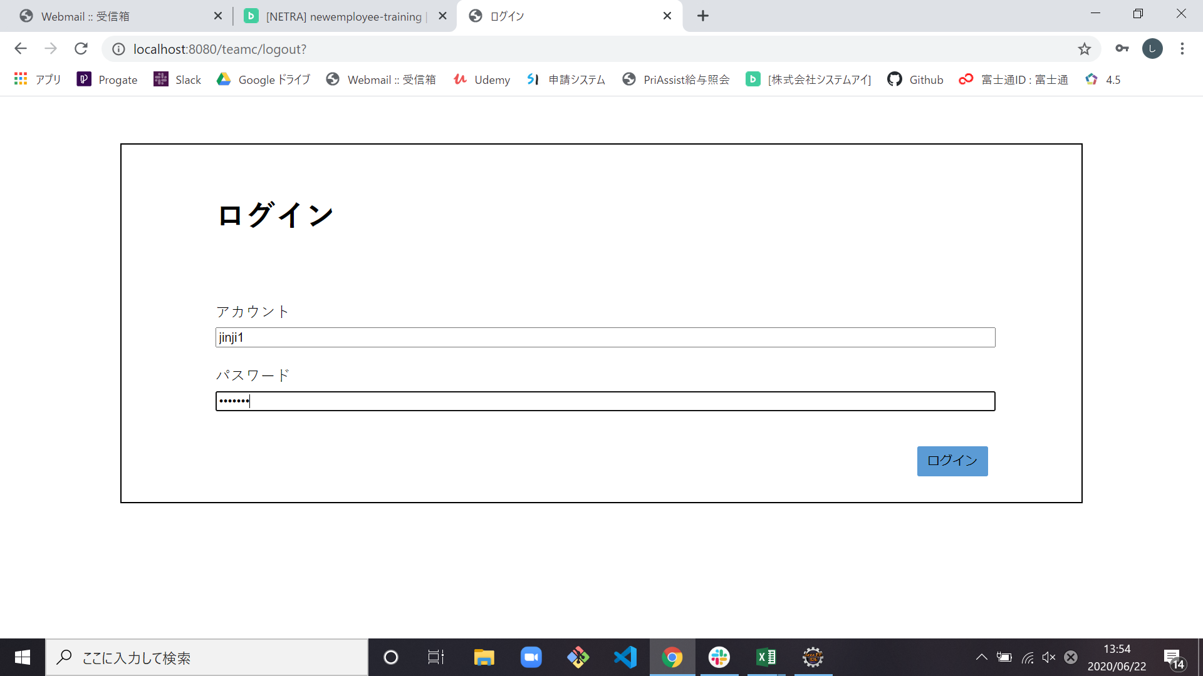

1-4 | バリデーション表示

